Forside
KonfliktStatistik 2. kvartal 2023
1. september 2023
Publikation

Mange tabte arbejdsdage på DA-området

I løbet af 2. kvartal 2023 blev der registreret en markant stigning i antallet af arbejdsstandsninger på DA-området. I alt var der 50 konflikter, der resulterede i en samlet tabt arbejdstid på 5.870 dage. Gennemsnitligt deltog omkring 47 personer i hver konflikt, som typisk varede i 2,5 dage. Hovedparten af disse konflikter drejede sig om uenigheder angående løn og aflønning af medarbejdere.
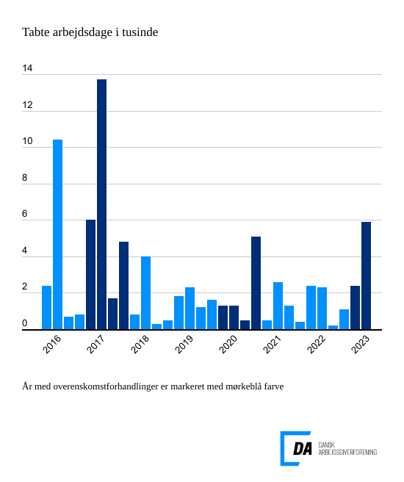

I 2. kvartal 2023 var der 50 arbejdsstandsninger, som var i strid med overenskomster, hvilket medførte en samlet tabt arbejdstid på 5.870 dage. Gennemsnitligt var 47,3 personer involveret i disse konflikter, som typisk varede i 2,5 dage.
Løn udgør hovedårsagen til de fleste konflikter
De to hyppigste årsager til konflikter i 2. kvartal 2023 var uenigheder om løn og andre betalingsforpligtelser samt overenskomstforhold. Disse to årsager tegnede sig for hele 96 procent af de tabte arbejdsdage. Konflikter relateret til løn- og andre betalingsforpligtelser resulterede i 32 konflikter og medførte 4.898 tabte arbejdsdage, mens konflikter vedrørende overenskomstforhold førte til 7 konflikter og 745 tabte arbejdsdage.

